PLANILHA PARA ESCOLA
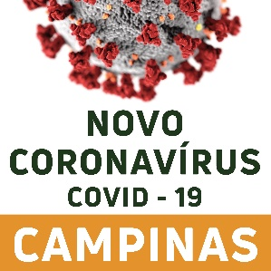 | PLANILHA DE INVESTIGAÇÃO DE SÍNDROME GRIPAL E COVID-19 NAS INSTITUIÇÕES DE ENSINO MÉDIO, FUNDAMENTAL 1 E 2, EDUCAÇÃO INFANTIL E CRECHES
Nome da Escola | Tipo de escola | Categoria do Caso | Nome do caso | Data de Nascimento | Idade (anos) | CPF | Telefone de contato | Turma/Agrupamento | Último dia presencial na instituição | Apresentou sintomas? | Data do início de sintomas | Febre | Calafrios | Dor de Garganta | Dor de Cabeça | Tosse | Coriza | Obstrução Nasal | Disturbios e olfativos e gustativos | Diarréia | Teve contato com algum caso confirmado na escola? | Se sim, com quem? | Teve contato com algum caso confirmado fora da escola? | Se sim, com quem? | Coletou exame para covid-19? | Qual exame? | Data da coleta do exame? | Resultado do exame | Foi vacinado? | Número de dose de vacina

